상품제안서
천연소가죽 명함지갑(1025) | 상품코드: F05724

 |  |  |  |  |  |  | 02-412-0044 | www.easy1.co.kr
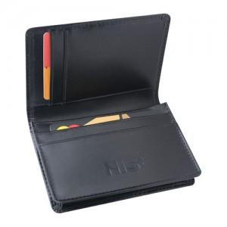

【상세/제작정보】 | 기본수량100개 이하주문시 3만원추가

【인쇄/포장옵션】 | 불박 / 포장지포장

【공급단가】 | 수량 | 100~ | 300~ | 500~ | 1,000~ | 3,000~
*VAT별도 | 단가 | 24,300원 | 23,400원 | 22,500원 | 21,600원 | 21,060원

【상품 URL】 | https://dev.easy1.co.kr:443/src/goods_detail.php?gdno=5724

